Flujo de fondos
AUN NOS FALTA
Flujo de Fondos

Detalle |  | Enero | Febrero | Pendiente
INGRESOS
Ventas enero | 300,000 | 225,000 | 75,000
Ventas febrero | 450,000 |  | 337,500 | 112,500
Ventas diciembre |  | 75,000
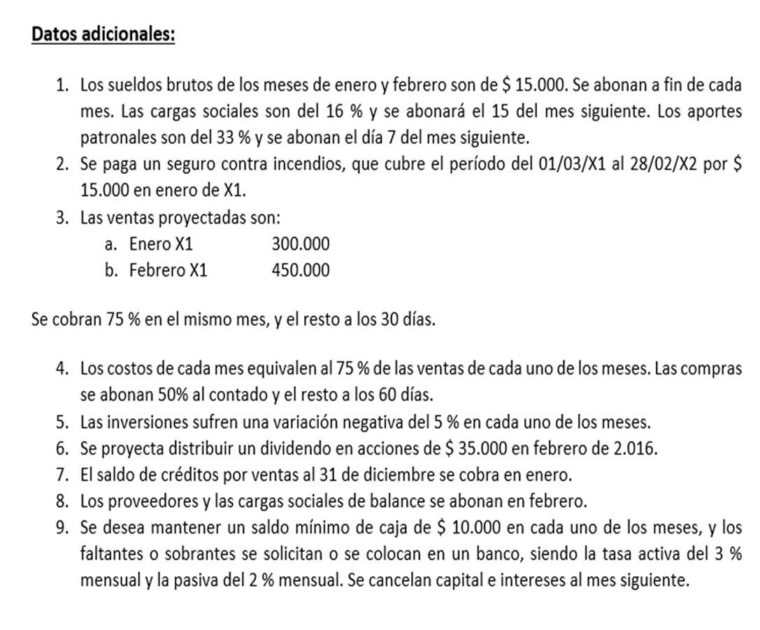
Total de ingresos |  | 300,000 | 412,500
EGRESOS
Proveedores enero | 225,000 | 112,500 |  | 112,500
Proveedores febrero | 337,500 |  | 168,750 | 168,750
Proveedores diciembre |  |  | 30,000
Cargas Sociales - diciembre |  |  | 50,000
Sueldos enero | 15,000 | 12,600
Sueldos febrero | 15,000 |  | 12,600
Cargas y Aportes enero (16+33=49) |  |  | 7,350
Cargas y Aportes febrero (16+33=49) |  |  |  | 7,350
Seguro |  | 15,000
Total de egresos |  | 140,100 | 268,700
Saldo del Flujo de Fondos |  | 159,900 | 143,800
Ajuste de caja |  | -2,000
Colocaciones de fondos |  | 157,900 | 304,858
Intereses Plazo fijo 2% |  | 3,158 | 6,097
 | Monto | 161,058 | 310,955

Inversiones
10,000 x 0,05 | 500 |  | 9,500
9500 x 0,05 | 475 |  | 475
 | 975 | Perdida | 9,025 | Inversiones

